P1～3
 | １ 地 区 別 人 口 と 世 帯
 | ←表紙へ |  |  |  |  |  |  |  |  |  |  |  | 地区別町丁字別人口と世帯(P4～P8)へ→
 |  |  |  |  |  |  |  |  |  |  |  |  |  |  |  |  |  |  | 平成30年12月1日現在
 |  | 区・地区名 |  |  | 世帯数 |  | 人 口 |  |  |  |  |  |  | 前月差引 人口増減 | 人口密度 (人/ｋ㎡） |  | 人口分布 （％）
 |  |  |  |  |  |  | 総 数 |  | 男 |  | 女
 |  | 総 数 |  |  | 323,432 |  | 722,919 |  | 361,710 |  | 361,209 |  |  | -182 | 2,198 |  | 100.0
 |  | 緑 区 |  |  | 73,486 |  | 171,707 |  | 86,540 |  | 85,167 |  |  | -176 | 676 |  | 23.8
 |  | 中 央 区 |  |  | 121,373 |  | 272,005 |  | 136,701 |  | 135,304 |  |  | 75 | 7,377 |  | 37.6
 |  | 南 区 |  |  | 128,573 |  | 279,207 |  | 138,469 |  | 140,738 |  |  | -81 | 7,326 |  | 38.6

 |  | 緑 区 |  |  | 73,486 |  | 171,707 |  | 86,540 |  | 85,167 |  |  | -176 | 676 |  | 100.0 | (23.8)
 |  |  | 橋本地区 |  | 34,430 |  | 74,033 |  | 37,520 |  | 36,513 |  |  | -21 | 9,553 |  | 43.1 | (10.2)
 |  |  | 大沢地区 |  | 13,057 |  | 33,022 |  | 16,586 |  | 16,436 |  |  | -42 | 4,334 |  | 19.2 | (4.6)
 |  |  | 城山地区 |  | 9,505 |  | 23,320 |  | 11,659 |  | 11,661 |  |  | -18 | 1,171 |  | 13.6 | (3.2)
 |  |  | 津久井地区 |  | 10,002 |  | 24,535 |  | 12,333 |  | 12,202 |  |  | -37 | 201 |  | 14.3 | (3.4)
 |  |  | 相模湖地区 |  | 3,245 |  | 8,052 |  | 4,121 |  | 3,931 |  |  | -33 | 255 |  | 4.7 | (1.1)
 |  |  | 藤野地区 |  | 3,247 |  | 8,745 |  | 4,321 |  | 4,424 |  |  | -25 | 135 |  | 5.1 | (1.2)
 |  | 中 央 区 |  |  | 121,373 |  | 272,005 |  | 136,701 |  | 135,304 |  |  | 75 | 7,377 |  | 100.0 | (37.6)
 |  |  | 小山地区 |  | 9,822 |  | 20,739 |  | 10,539 |  | 10,200 |  |  | -37 | 5,793 |  | 7.6 | (2.9)
 |  |  | 清新地区 |  | 14,757 |  | 30,488 |  | 15,631 |  | 14,857 |  |  | 5 | 10,773 |  | 11.2 | (4.2)
 |  |  | 横山地区 |  | 5,994 |  | 14,564 |  | 7,251 |  | 7,313 |  |  | -15 | 8,002 |  | 5.4 | (2.0)
 |  |  | 中央地区 |  | 17,686 |  | 35,658 |  | 17,839 |  | 17,819 |  |  | 4 | 10,396 |  | 13.1 | (4.9)
 |  |  | 星が丘地区 |  | 7,791 |  | 17,541 |  | 8,690 |  | 8,851 |  |  | 15 | 12,619 |  | 6.4 | (2.4)
 |  |  | 光が丘地区 |  | 10,949 |  | 26,489 |  | 13,073 |  | 13,416 |  |  | -40 | 10,681 |  | 9.7 | (3.7)
 |  |  | 大野北地区 |  | 29,049 |  | 62,766 |  | 31,516 |  | 31,250 |  |  | 81 | 9,731 |  | 23.1 | (8.7)
 |  |  | 田名地区 |  | 11,815 |  | 30,249 |  | 15,342 |  | 14,907 |  |  | 11 | 3,125 |  | 11.1 | (4.2)
 |  |  | 上溝地区 |  | 13,510 |  | 33,511 |  | 16,820 |  | 16,691 |  |  | 51 | 6,432 |  | 12.3 | (4.6)
 |  | 南 区 |  |  | 128,573 |  | 279,207 |  | 138,469 |  | 140,738 |  |  | -81 | 7,326 |  | 100.0 | (38.6)
 |  |  | 大野中地区 |  | 27,099 |  | 63,440 |  | 31,410 |  | 32,030 |  |  | -46 | 7,910 |  | 22.7 | (8.8)
 |  |  | 大野南地区 |  | 37,701 |  | 78,534 |  | 38,900 |  | 39,634 |  |  | 17 | 14,305 |  | 28.1 | (10.9)
 |  |  | 麻溝地区 |  | 6,940 |  | 18,165 |  | 9,109 |  | 9,056 |  |  | 5 | 2,196 |  | 6.5 | (2.5)
 |  |  | 新磯地区 |  | 5,117 |  | 13,223 |  | 6,690 |  | 6,533 |  |  | -2 | 2,025 |  | 4.7 | (1.8)
 |  |  | 相模台地区 |  | 22,002 |  | 45,387 |  | 22,498 |  | 22,889 |  |  | -32 | 8,328 |  | 16.3 | (6.3)
 |  |  | 相武台地区 |  | 9,452 |  | 19,274 |  | 9,466 |  | 9,808 |  |  | -29 | 13,967 |  | 6.9 | (2.7)
 |  |  | 東林地区 |  | 20,262 |  | 41,184 |  | 20,396 |  | 20,788 |  |  | 6 | 13,867 |  | 14.8 | (5.7)
 |  | （注） １ 人口密度は平成28年12月1日付の市面積を基に算出したものである。
 |  | ２ 世帯数と人口は平成27年国勢調査の確定数を基礎とし、以後、毎月の住民基本台帳の増減を加減して
 |  | 推計したものである。
 |  | ３ 各地区の人口分布は区内における構成比を表している。なお、四捨五入したため合計が一致しない場合がある。

－ 前 月 中 の 人 口 異 動 状 況 －

 | 《 | 11月中の減少人口： -182 |  |  |  |  |  | 11月中の自然減： -165 |  |  |  |  |  | 11月中の社会減： -17 |  |  |  |  |  | 》



２ 人 口 異 動 状 況

 |  |  |  |  |  |  |  |  |  |  |  |  |  |  |  |  |  |  |  |  | 平成30年11月中
 |  |  |  | 人口増減 | 自 然 増 減 |  |  |  | 社 会 増 減 |  |  |  |  |  |  |  |  |  |  | 対前月 増減率(％)
 |  |  |  |  | 増 減 | 増 |  | 減 | 増 減 | 増 |  |  |  |  | 減
 |  |  |  |  |  | 出 生 |  | 死 亡 |  | 転 入 |  | 市内異動 |  | 区内異動 | 転 出 |  | 市内異動 | 区内異動
 |  |  |  |  |  |  |  |  |  |  |  | 他区から転入 |  | 他地区から転居 |  |  | 他区への転出 | 他地区への転居
総 数 |  |  |  | -182 | -165 | 391 |  | 556 | -17 | 1,888 |  | 406 |  | 1,325 | 1,905 |  | 406 | 1,325 |  | -0.03
緑 区 |  |  |  | -176 | -64 | 71 |  | 135 | -112 | 342 |  | 75 |  | 264 | 399 |  | 130 | 264 |  | -0.10
 | 橋本地区 |  |  | -21 | -3 | 36 |  | 39 | -18 | 208 |  | 44 |  | 127 | 223 |  | 66 | 108 |  | -0.03
 | 大沢地区 |  |  | -42 | -12 | 19 |  | 31 | -30 | 45 |  | 22 |  | 28 | 55 |  | 40 | 30 |  | -0.13
 | 城山地区 |  |  | -18 | -4 | 11 |  | 15 | -14 | 36 |  | 5 |  | 61 | 48 |  | 4 | 64 |  | -0.08
 | 津久井地区 |  |  | -37 | -20 | 5 |  | 25 | -17 | 35 |  | 3 |  | 23 | 40 |  | 14 | 24 |  | -0.15
 | 相模湖地区 |  |  | -33 | -14 | 0 |  | 14 | -19 | 5 |  | 1 |  | 16 | 18 |  | 1 | 22 |  | -0.41
 | 藤野地区 |  |  | -25 | -11 | 0 |  | 11 | -14 | 13 |  | 0 |  | 9 | 15 |  | 5 | 16 |  | -0.29
中 央 区 |  |  |  | 75 | -61 | 148 |  | 209 | 136 | 675 |  | 227 |  | 574 | 621 |  | 145 | 574 |  | 0.03
 | 小山など6地区 |  |  | -68 | -40 | 72 |  | 112 | -28 | 365 |  | 112 |  | 360 | 409 |  | 91 | 365 |  | -0.05
 | 大野北地区 |  |  | 81 | -5 | 39 |  | 44 | 86 | 181 |  | 53 |  | 121 | 127 |  | 23 | 119 |  | 0.13
 | 田名地区 |  |  | 11 | -16 | 14 |  | 30 | 27 | 61 |  | 26 |  | 46 | 40 |  | 17 | 49 |  | 0.04
 | 上溝地区 |  |  | 51 | 0 | 23 |  | 23 | 51 | 68 |  | 36 |  | 47 | 45 |  | 14 | 41 |  | 0.15
南 区 |  |  |  | -81 | -40 | 172 |  | 212 | -41 | 871 |  | 104 |  | 487 | 885 |  | 131 | 487 |  | -0.03
 | 大野中地区 |  |  | -46 | -5 | 38 |  | 43 | -41 | 141 |  | 35 |  | 90 | 157 |  | 55 | 95 |  | -0.07
 | 大野南地区 |  |  | 17 | 21 | 65 |  | 44 | -4 | 271 |  | 19 |  | 124 | 285 |  | 12 | 121 |  | 0.02
 | 麻溝地区 |  |  | 5 | -4 | 10 |  | 14 | 9 | 61 |  | 30 |  | 36 | 57 |  | 29 | 32 |  | 0.03
 | 新磯地区 |  |  | -2 | -4 | 7 |  | 11 | 2 | 36 |  | 4 |  | 17 | 26 |  | 5 | 24 |  | -0.02
 | 相模台地区 |  |  | -32 | -23 | 22 |  | 45 | -9 | 145 |  | 1 |  | 102 | 142 |  | 16 | 99 |  | -0.07
 | 相武台地区 |  |  | -29 | -11 | 11 |  | 22 | -18 | 52 |  | 10 |  | 37 | 72 |  | 5 | 40 |  | -0.15
 | 東林地区 |  |  | 6 | -14 | 19 |  | 33 | 20 | 165 |  | 5 |  | 81 | 146 |  | 9 | 76 |  | 0.01
 | （注） 中央区の小山など6地区とは、小山、清新、横山、中央、星が丘、光が丘の6地区である。

－ 地 区 別 人 口 異 動 状 況 －

 | 《 | 11月中の減少人口： -182 |  |  |  |  |  | 11月中の自然減： -165 |  |  |  |  |  | 11月中の社会減： -17 |  |  |  |  |  | 》

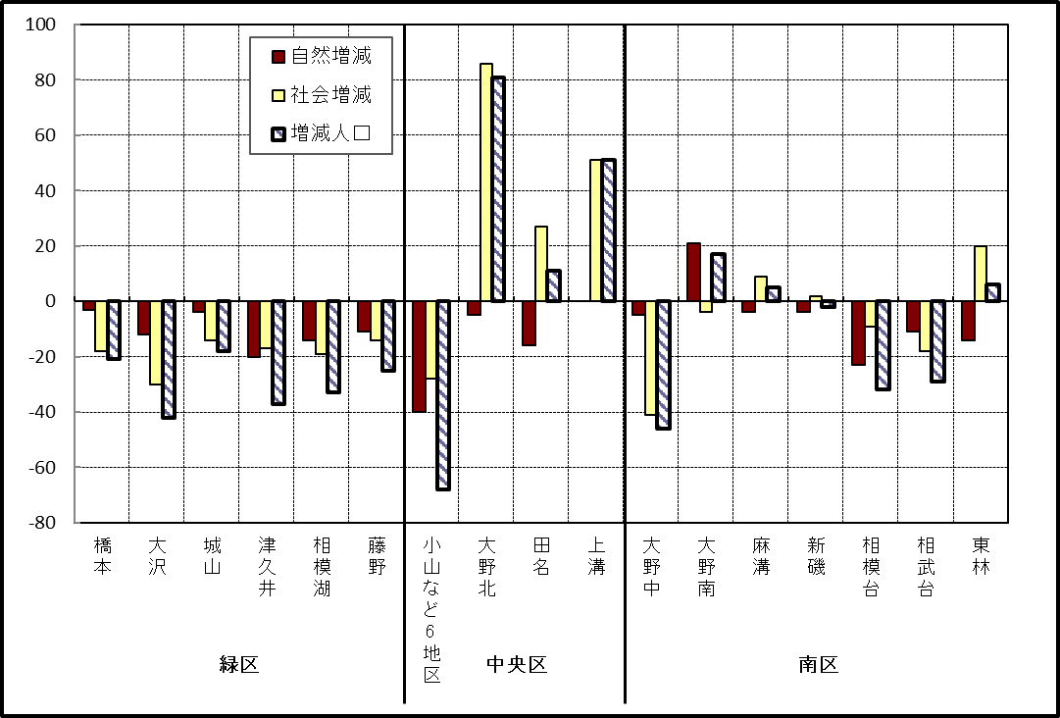

※小山など6地区とは、小山、清新、横山、中央、星が丘、光が丘の6地区である。

－ 年 間 人 口 異 動 状 況 －

 |  |  |  |  |  |  |  |  |  |  |  | 2017-12-01 |  |  |  | ～ | 2018-11-30
 |  |  |  | 人口増減 | 自 然 増 減 |  |  |  | 社 会 増 減
 |  |  |  |  | 増 減 | 増 |  | 減 | 増 減 | 増 |  |  |  |  | 減
 |  |  |  |  |  | 出 生 |  | 死 亡 |  | 転 入 |  | 市内異動 |  | 区内異動 | 転 出 |  | 市内異動 | 区内異動
 |  |  |  |  |  |  |  |  |  |  |  | 他区から転入 |  | 他地区から転居 |  |  | 他区への転出 | 他地区への転居
総 数 |  |  |  | 632 | -1,163 | 5,105 |  | 6,268 | 1,795 | 29,840 |  | 5,161 |  | 16,319 | 28,045 |  | 5,161 | 16,319
緑 区 |  |  |  | -625 | -435 | 1,142 |  | 1,577 | -190 | 5,946 |  | 1,303 |  | 3,472 | 5,910 |  | 1,529 | 3,472
 | 橋本地区 |  |  | 52 | 88 | 603 |  | 515 | -36 | 3,594 |  | 622 |  | 1,768 | 3,426 |  | 790 | 1,804
 | 大沢地区 |  |  | -91 | -57 | 237 |  | 294 | -34 | 796 |  | 392 |  | 556 | 824 |  | 437 | 517
 | 城山地区 |  |  | 72 | -67 | 155 |  | 222 | 139 | 698 |  | 160 |  | 651 | 660 |  | 130 | 580
 | 津久井地区 |  |  | -307 | -210 | 106 |  | 316 | -97 | 461 |  | 100 |  | 326 | 487 |  | 119 | 378
 | 相模湖地区 |  |  | -189 | -104 | 17 |  | 121 | -85 | 159 |  | 19 |  | 99 | 242 |  | 23 | 97
 | 藤野地区 |  |  | -162 | -85 | 24 |  | 109 | -77 | 238 |  | 10 |  | 72 | 271 |  | 30 | 96
中 央 区 |  |  |  | 367 | -357 | 1,932 |  | 2,289 | 724 | 10,303 |  | 2,475 |  | 6,721 | 9,862 |  | 2,192 | 6,721
 | 小山など6地区 |  |  | -559 | -260 | 1,022 |  | 1,282 | -299 | 5,186 |  | 1,256 |  | 4,027 | 5,350 |  | 1,257 | 4,161
 | 大野北地区 |  |  | 1,005 | 24 | 479 |  | 455 | 981 | 3,476 |  | 583 |  | 1,530 | 2,799 |  | 380 | 1,429
 | 田名地区 |  |  | -77 | -105 | 179 |  | 284 | 28 | 801 |  | 340 |  | 518 | 811 |  | 306 | 514
 | 上溝地区 |  |  | -2 | -16 | 252 |  | 268 | 14 | 840 |  | 296 |  | 646 | 902 |  | 249 | 617
南 区 |  |  |  | 890 | -371 | 2,031 |  | 2,402 | 1,261 | 13,591 |  | 1,383 |  | 6,126 | 12,273 |  | 1,440 | 6,126
 | 大野中地区 |  |  | -184 | -120 | 433 |  | 553 | -64 | 2,396 |  | 454 |  | 1,154 | 2,381 |  | 563 | 1,124
 | 大野南地区 |  |  | 1,140 | 221 | 739 |  | 518 | 919 | 4,978 |  | 269 |  | 1,868 | 4,031 |  | 235 | 1,930
 | 麻溝地区 |  |  | 33 | -45 | 128 |  | 173 | 78 | 611 |  | 302 |  | 281 | 590 |  | 227 | 299
 | 新磯地区 |  |  | -81 | -47 | 81 |  | 128 | -34 | 461 |  | 57 |  | 198 | 503 |  | 70 | 177
 | 相模台地区 |  |  | -106 | -187 | 253 |  | 440 | 81 | 2,034 |  | 130 |  | 1,139 | 1,943 |  | 156 | 1,123
 | 相武台地区 |  |  | -165 | -88 | 119 |  | 207 | -77 | 826 |  | 60 |  | 356 | 796 |  | 72 | 451
 | 東林地区 |  |  | 253 | -105 | 278 |  | 383 | 358 | 2,285 |  | 111 |  | 1,130 | 2,029 |  | 117 | 1,022
 | （注） 中央区の小山など6地区とは、小山、清新、横山、中央、星が丘、光が丘の6地区である。

－ 人 口 の 月 別 推 移 －

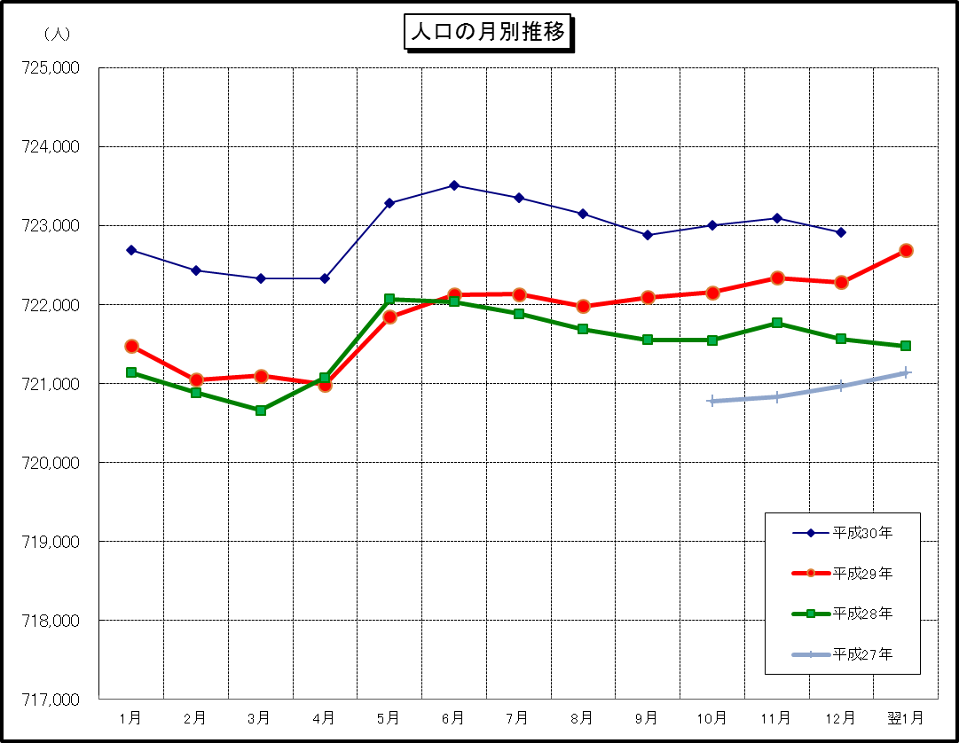

※この表(折れ線グラフ)は毎月1日現在の市域での人口を表している。
※平成27年10月1日現在からは、平成27年国勢調査結果に基づく推計人口である。
※「平成27年」の表記に誤りがありましたので、今月号より表を修正しています。

